상품제안서
나빌레라 채화화병 텀블러 300ml | 상품코드: F32795

 |  |  |  |  |  |  | 02-412-0044 | www.easy1.co.kr
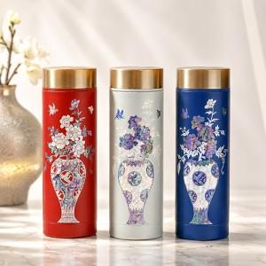

【상세/제작정보】 | <p><span style="font-size: 12pt;"><b>** 배송비 무료</b></span></p>

【인쇄/포장옵션】 | 레이저, 패드인쇄 / 포장지포장

【공급단가】 | 수량 | 10~ | 20~ | 30~ | 50~ | 100~
*VAT별도 | 단가 | 32,600원 | 31,600원 | 30,600원 | 29,600원 | 28,800원

【상품 URL】 | https://easy1.co.kr:443/src/goods_detail.php?gdno=32795

